65 есеп
Кинематика
Рымкевич №65 есеп
Есепті компьютерде модельдеу
Есепті Python арқылы шығару
Код нәтижесі
Есепке қажетті иллюстрациялар
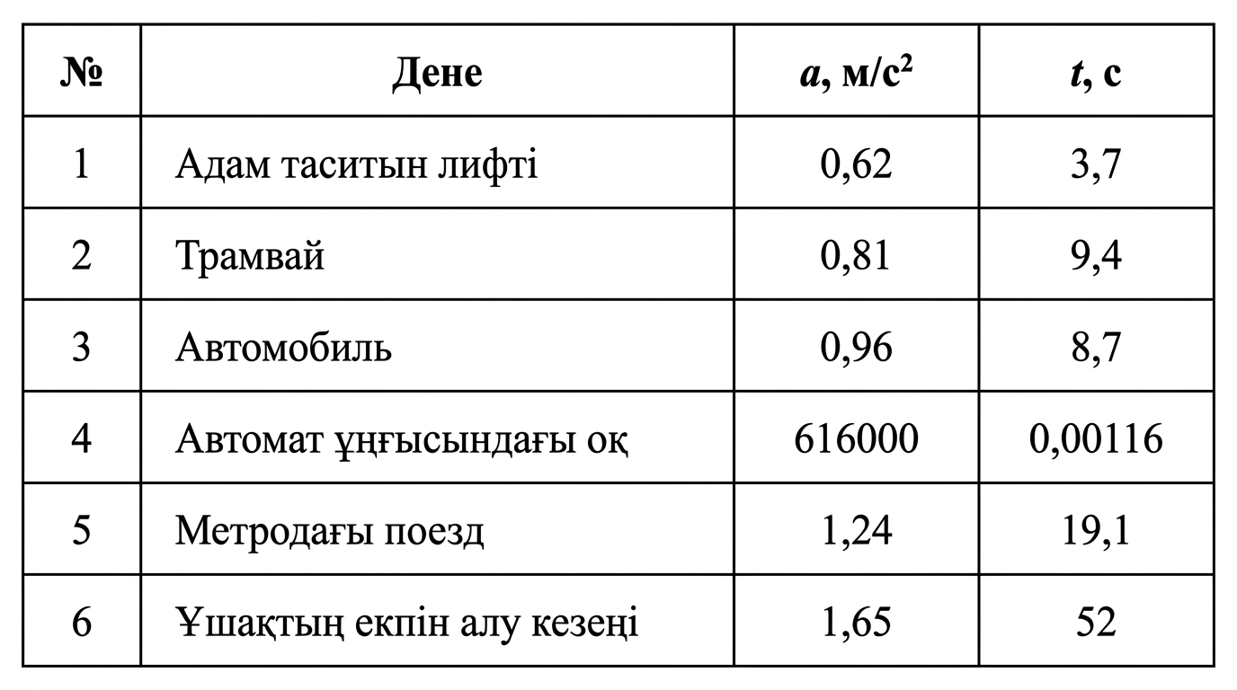
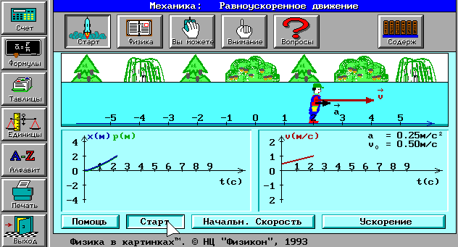
Есеп берілгені: Кестеде көрсетілген денелердің t уақыт өткеннен кейінгі жылдамдықтары v және жүрген жолы s-ті анықтаңдар. Барлық денелердің бастапқы жылдамдықтары нөлге тең деп қарастырыңдар.
Есепті компьютерде модельдеу — есепті математикалық формулалар мен компьютерлік бағдарламалар (Excel, Python, MatLab) арқылы зерттеу және шығару процесі.
Негізгі 5 кезеңі:
1. Есептің қойылуы: Берілгенін, ізделінді шаманы және мақсатты анықтау.
2. Математикалық модель: Процесті формулалар мен теңдеулер арқылы өрнектеу.
3. Алгоритм: Шешудің қадамдық ретін құру.
4. Бағдарламалау: Код жазу немесе Excel кестесіне енгізу.
5. Нәтижені талдау: Алынған сандар мен графиктерді тексеру.
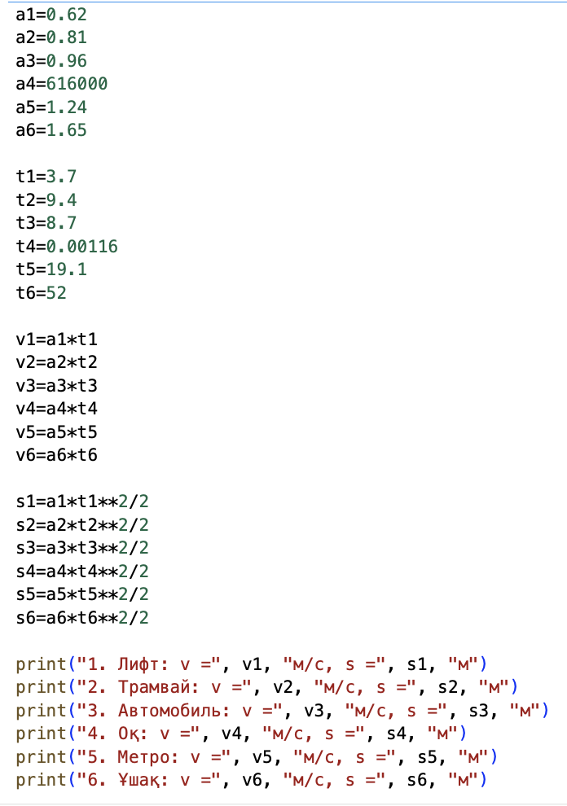
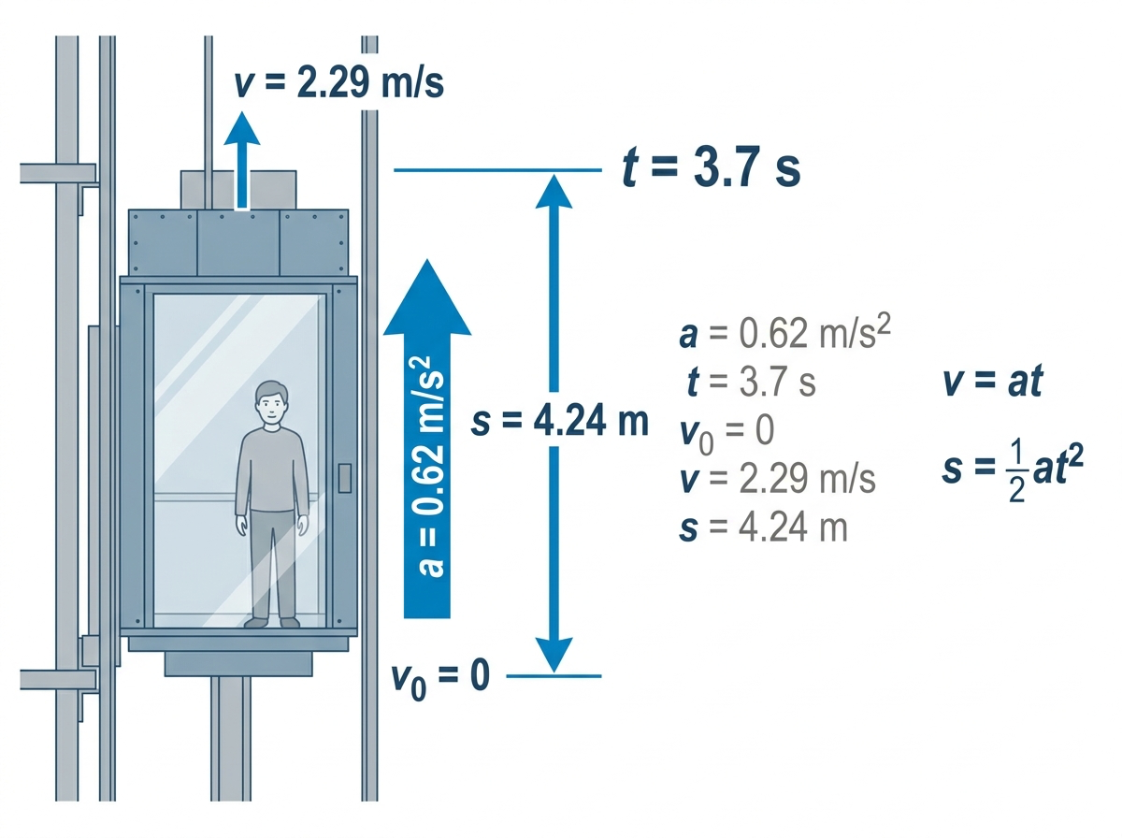
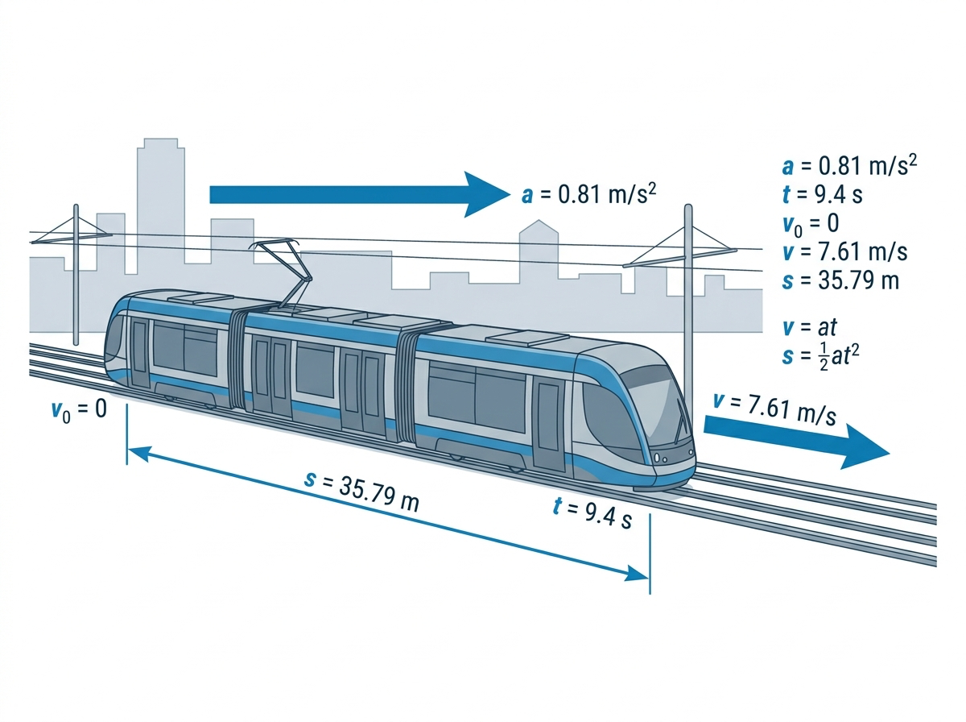
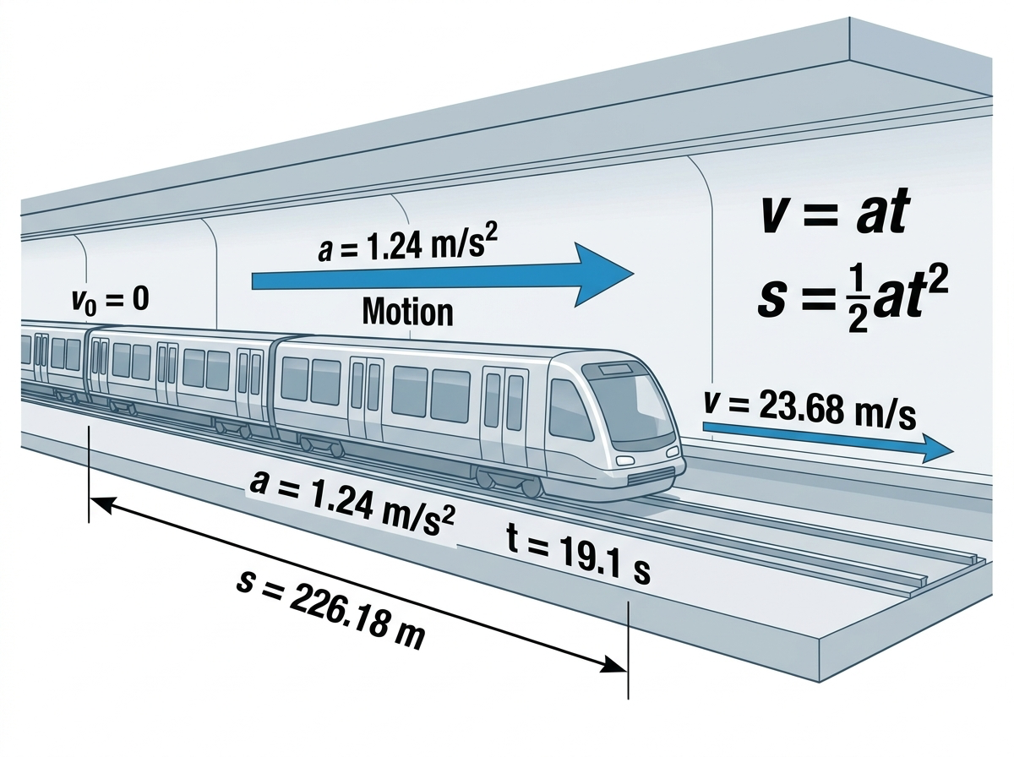
 |  |  |  |  |  | 

Мақсаты: Бірқалыпты үдемелі қозғалыс заңдылықтарын практикада қолдана білуді меңгеру;
Код түсіндірмесі

1. Есепте берілген әр дененің үдеу мәндері a₁–a₆ және қозғалу уақыттары t₁–t₆ айнымалыларына енгізілді.
2. Бастапқы жылдамдық нөлге тең болғандықтан, соңғы жылдамдықты есептеу үшін (v=at) формуласы қолданылды.
3. Әр дененің жүрген жолын анықтау үшін (s=(at²)/2) формуласы пайдаланылды.
4. Кодта * көбейтуге, ** санды дәрежеге шығаруға, / бөлуге арналған амалдар ретінде қолданылды.
5. Есептелген жылдамдық пен жол мәндері v₁–v₆ және s₁–s₆ айнымалыларына сақталды.
6. Соңында print() функциясы арқылы әр дененің атауы, жылдамдығы және жүрген жолы экранға шығарылды.

Математикалық модель құру:

$$θ_{1}=0,62∙3,7$$
$$=2,294 м/с$$
$θ_{1}$=2,294 м/с
Берілгені | Теңдеуі | Шешуі | Жауабы
a = 0,62 м/c ² | Теңүдемелі қозғалыс үшін кинематика заңдары қолданылады:
t = 3,7 c
$$θ=θ_{0}$$+at
Есепті Excel кестесіне енгізу арқылы шығару
Табу керек:
$$S_{1}=\frac{1}{2}∙0,62∙({3,7)}^{2}$$
$$=4,2439 м$$
v – ? , s – ?
$$S_{1}=4,2439 м$$
$$а, м/с^{2}$$
$$t, c$$
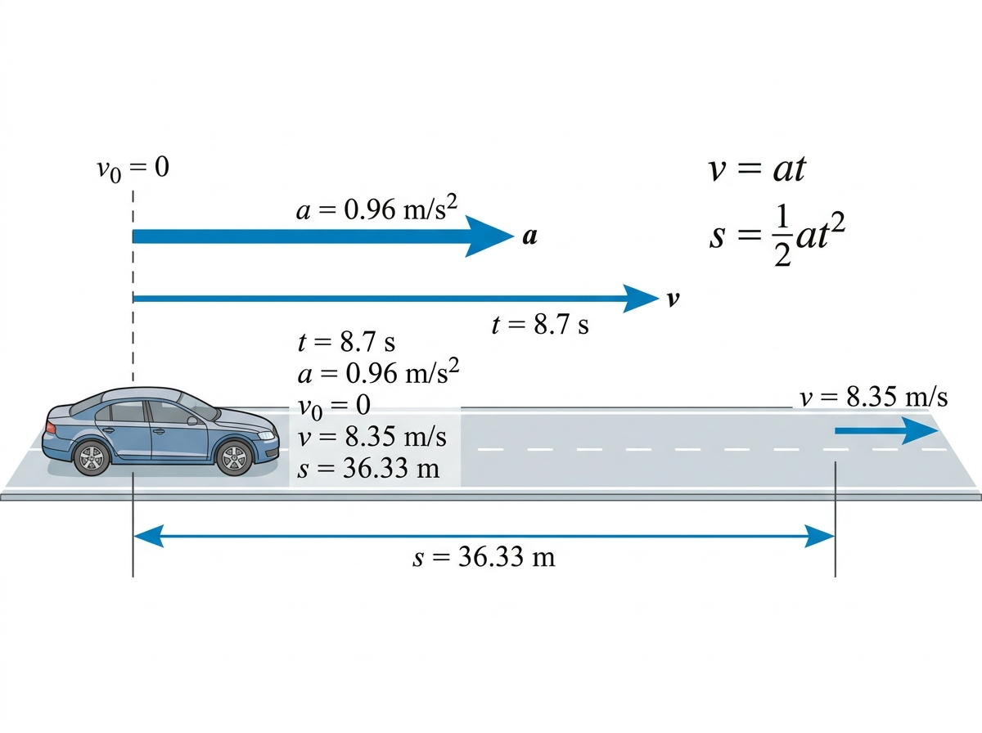
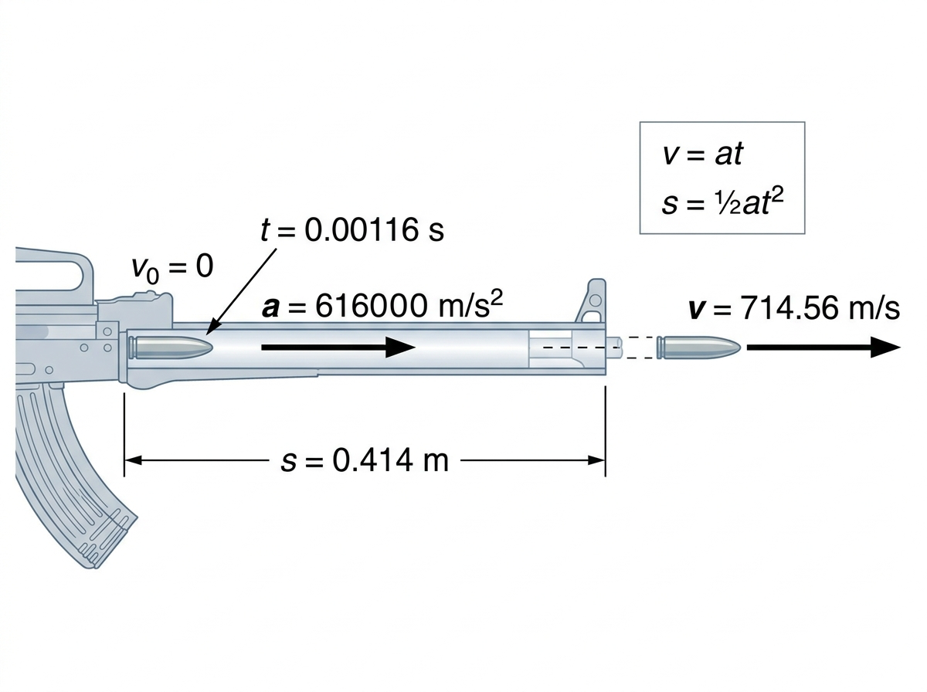
Иллюстрацияны көру үшін батырманы басыңыз
 | Бастапқы жылдамдық нөлге тең сондықтан: |  |  |  |  | № | Дене |  |  | v, м/с | S, м
Сызбасы: | (1) 𝑣=𝑎𝑡
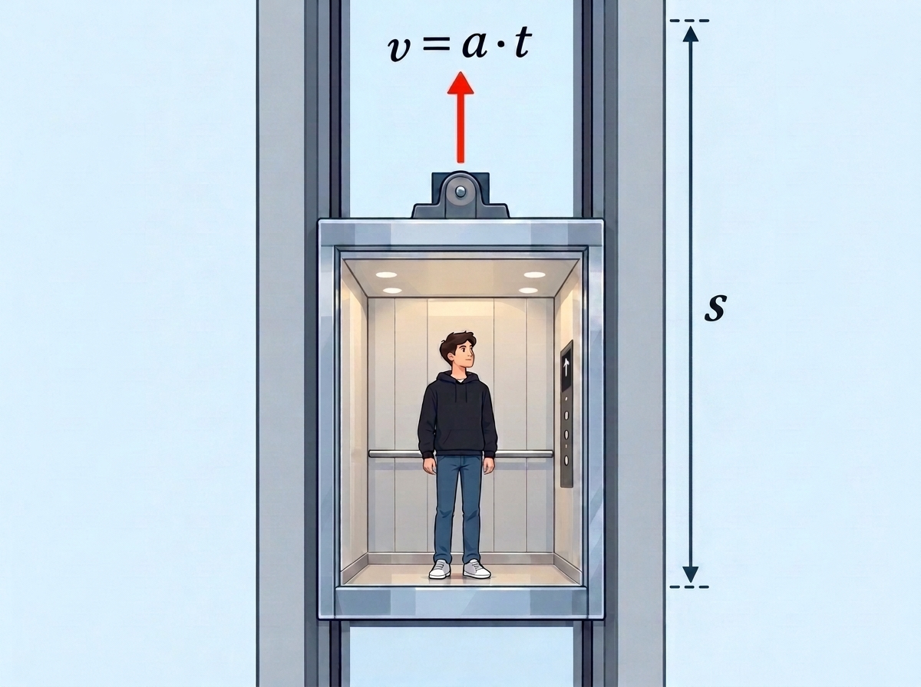 |  |  |  |  |  | 1 | Адам таситын лифті | 0.62 | 3.7 | 2.294 | 4.2439
 | Жүрілген жол формуласы:
$$S =S_{0}+θ_{0}t+\frac{1}{2}at^{2}$$
 |  |  |  |  |  | 2 | Трамвай | 0.81 | 9.4 | 7.614 | 35.7858

Кодпен танысу үшін батырманы басыңыз
 | Бастапқы орын ауыстыру (s0=0) және (ϑ0=0) сондықтан: |  |  |  |  | 3 | Автомобиль | 0.96 | 8.7 | 8.352 | 36.3312

 |  |  |  |  |  | 4 | Автомат ұңғысындағы оқ | 616000 | 0.00116 | 714.56 | 0.4144448
$$(2) S =\frac{1}{2}at^{2}$$
 |  |  |  |  |  | 5 | Метродағы поезд | 1.24 | 19.1 | 23.684 | 226.1822

Алгоритм құру:
 |  |  |  |  |  | 6 | Ұшақтың екпін алу кезеңі | 1.65 | 52 | 85.8 | 2230.8

1) Есептің берілгенін оқыңыз, кестедегі қажетті мәндерді берілгеніне енгізіңіз.
2) Теңүдемелі қозғалысты елестетіп, есептің сызбасын сызыңыз.
3) Теңүдемелі қозғалыс кезіндегі жылдамдықты табу формуласын жазыңыз.
4) Жүрген жолды анықтау формуласын жазыңыз.
5) (1) және (2) өрнектеріне сан мәндерін қойып есептеңіз.
6) Кестеде көрсетілген қалған 5 дене үшін үдеу мен уақыт мәндерін қоя отырып, есептеулерді қайталаңыз.
7) Әрбір денеге сәйкес соңғы жылдамдық пен жүрген жолды есептеген соң, олардың қозғалыс сипатын талдап, v(t) және s(t) тәуелділік графиктерін құрастырыңыз.
8) Есепті MS Excel электронды кестесінде модельдеңіз.
9) Есептің шешімін талдаңыз, есептеулерді эвристикалық алгоритмдік әдіс бойынша Python, MatLab бағдарламалау тілдерінде орындап, нәтижелерін салыстырыңыз.
10) Есептеулердің нәтижесін талдай отырып, қорытынды жазыңыз.
Есепті Excel кестесіне енгізу арқылы шығару
Есепті Excel кестесіне енгізу арқылы шығару
Қосымша сілтемелер
MatLab қосымшасы арқылы есепті шығару
Қорытынды
Адам таситын лифтінің жылдамдығының өзгеріс графигі
 | 0
 | 0.124
 | 0.248
 | 0.372
 | 0.496
 | 0.62
 | 0.744
 | 0.868
 | 0.992
 | 1.116
 | 1.24
 | 1.364
 | 1.488
 | 1.612
 | 1.736
 | 1.86
 | 1.984
 | 2.108
 | 2.232
Трамвайдың жылдамдығының өзгеріс графигі
 | 0
 | 0.405
 | 0.81
 | 1.215
 | 1.62
 | 2.025
 | 2.43
 | 2.835
 | 3.24
 | 3.645
 | 4.05
 | 4.455
 | 4.86
 | 5.265
 | 5.67
 | 6.075
 | 6.48
 | 6.885
 | 7.29
 | 7.695
1) https://phet.colorado.edu/sims/cheerpj/moving-man/latest/moving-man.html?simulation=moving-man
2) https://bilimland.kz/kk/courses/physics-kk/mexanika/kinematika/lesson/udemeli-qozhalys
3) https://chotamee.github.io/65_esep/
Мен осы есепті шығару барысында бірқалыпты үдемелі қозғалыстың негізгі заңдылықтарын зерттеп, есепті шешудің алгоритмін құрдым. Ең алдымен, есептің шартын талдап, қажетті бастапқы мәліметтерді кестеге енгіздім. Содан кейін дененің жылдамдығы мен жүрген жолын анықтауға арналған формулаларды жаздым.
Мен есептің берілген мәндерін формулаларға қойып, қажетті есептеулерді орындадым. Кестеде көрсетілген қалған денелер үшін де үдеу мен уақыт мәндерін пайдаланып, соңғы жылдамдық пен жүрген жолды анықтадым. Алынған нәтижелер негізінде денелердің қозғалыс сипатын талдап, жылдамдық пен жүрген жолдың уақытқа тәуелділік графиктерін құрдым.
Мен есепті MS Excel электрондық кестесінде модельдеп, бастапқы мәліметтер өзгерген кезде нәтижелердің автоматты түрде қайта есептелуін қамтамасыз еттім. Сонымен қатар, Python және Matlab бағдарламалау тілдерін пайдаланып, есептеулерді орындадым. Алынған нәтижелерді салыстыру арқылы есептеулердің дұрыстығын тексердім.
Осы жұмыстың нәтижесінде мен бірқалыпты үдемелі қозғалысқа қатысты есептерді математикалық формулалар, электрондық кестелер және бағдарламалау тілдері арқылы шешуді үйрендім. Менің ойымша, бұл алгоритм есептерді жүйелі түрде шығаруға, нәтижелерді тексеруге және қозғалыс заңдылықтарын график арқылы түсінуге мүмкіндік береді.
 |  |  | Адам таситын лифті |  |  |  |  |  |  |  |  | Трамвай

 |  |  | Уақыт (t, c) | Үдеу (a, м/с2) | Жылдамдық (v, м/с) |  | Жүрілген жол (S, м) |  |  |  |  | Уақыт (t, c) | Үдеу (a, м/с2) | Жылдамдық (v, м/с) | Жүрілген жол (S, м)

 |  |  | 0 | 0.62 | 0 |  | 0 |  |  |  |  | 0 | 0.81 | 0 | 0

 |  |  | 0.2 | 0.62 | 0.124 |  | 0.0124 |  |  |  |  | 0.5 | 0.81 | 0.405 | 0.10125

 |  |  | 0.4 | 0.62 | 0.248 |  | 0.0496 |  |  |  |  | 1 | 0.81 | 0.81 | 0.405
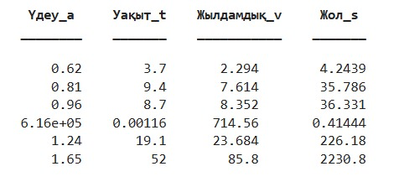
 |  |  | 0.6 | 0.62 | 0.372 |  | 0.1116 |  |  |  |  | 1.5 | 0.81 | 1.215 | 0.91125

 |  |  | 0.8 | 0.62 | 0.496 |  | 0.1984 |  |  |  |  | 2 | 0.81 | 1.62 | 1.62

 |  |  | 1 | 0.62 | 0.62 |  | 0.31 |  |  |  |  | 2.5 | 0.81 | 2.025 | 2.53125

 |  |  | 1.2 | 0.62 | 0.744 |  | 0.4464 |  |  |  |  | 3 | 0.81 | 2.43 | 3.645

 |  |  | 1.4 | 0.62 | 0.868 |  | 0.6076 |  |  |  |  | 3.5 | 0.81 | 2.835 | 4.96125

 |  |  | 1.6 | 0.62 | 0.992 |  | 0.7936 |  |  |  |  | 4 | 0.81 | 3.24 | 6.48
Адам таситын лифтінің жүрген жолының өзгеріс графигі
 | 0
 | 0.0124
 | 0.0496
 | 0.1116
 | 0.1984
 | 0.31
 | 0.4464
 | 0.6076
 | 0.7936
 | 1.0044
 | 1.24
 | 1.5004
 | 1.7856
 | 2.0956
 | 2.4304
 | 2.79
 | 3.1744
 | 3.5836
 | 4.0176
Трамвайдың жүрген жолының өзгеріс графигі
 | 0
 | 0.10125
 | 0.405
 | 0.91125
 | 1.62
 | 2.53125
 | 3.645
 | 4.96125
 | 6.48
 | 8.20125
 | 10.125
 | 12.25125
 | 14.58
 | 17.11125
 | 19.845
 | 22.78125
 | 25.92
 | 29.26125
 | 32.805
 | 36.55125
 |  |  | 1.8 | 0.62 | 1.116 |  | 1.0044 |  |  |  |  | 4.5 | 0.81 | 3.645 | 8.20125

 |  |  | 2 | 0.62 | 1.24 |  | 1.24 |  |  |  |  | 5 | 0.81 | 4.05 | 10.125

 |  |  | 2.2 | 0.62 | 1.364 |  | 1.5004 |  |  |  |  | 5.5 | 0.81 | 4.455 | 12.25125

 |  |  | 2.4 | 0.62 | 1.488 |  | 1.7856 |  |  |  |  | 6 | 0.81 | 4.86 | 14.58

 |  |  | 2.6 | 0.62 | 1.612 |  | 2.0956 |  |  |  |  | 6.5 | 0.81 | 5.265 | 17.11125

 |  |  | 2.8 | 0.62 | 1.736 |  | 2.4304 |  |  |  |  | 7 | 0.81 | 5.67 | 19.845

 |  |  | 3 | 0.62 | 1.86 |  | 2.79 |  |  |  |  | 7.5 | 0.81 | 6.075 | 22.78125

 |  |  | 3.2 | 0.62 | 1.984 |  | 3.1744 |  |  |  |  | 8 | 0.81 | 6.48 | 25.92

 |  |  | 3.4 | 0.62 | 2.108 |  | 3.5836 |  |  |  |  | 8.5 | 0.81 | 6.885 | 29.26125

 |  |  | 3.6 | 0.62 | 2.232 |  | 4.0176 |  |  |  |  | 9 | 0.81 | 7.29 | 32.805

 |  |  | 3.7 | 0.62 | 2.294 |  | 4.2439 |  |  |  |  | 9.5 | 0.81 | 7.695 | 36.55125

Мен бұл есепте тең үдемелі қозғалыс заңдылықтарын қолданып, бастапқы жылдамдығы нөлге тең (v₀ = 0) алты түрлі дененің (адам таситын лифт, трамвай, автомобиль, автомат оғы, метро поезі, ұшақтың ұшу алдындағы жүгіру кезеңі) белгілі уақыт ішіндегі жылдамдығы мен жүрген жолын v = at және s = at²/2 формулалары арқылы есептедім.
Есепті орындау нәтижесінде мынадай мәліметтер алынды:
Адам таситын лифт: a = 0,62 м/с², t = 3,7 с болғанда v = 2,294 м/с, s = 4,244 м;
Трамвай: a = 0,81 м/с², t = 9,4 с болғанда v = 7,614 м/с, s = 35,786 м;
Автомобиль: a = 0,96 м/с², t = 8,7 с болғанда v = 8,352 м/с, s = 36,331 м;
Автомат ұңғысындағы оқ: a = 616000 м/с², t = 0,00116 с болғанда v = 714,56 м/с, s = 0,414 м;
Метродағы поезд: a = 1,24 м/с², t = 19,1 с болғанда v = 23,684 м/с, s = 226,182 м;
Ұшақтың екпін алу кезеңі: a = 1,65 м/с², t = 52 с болғанда v = 85,8 м/с, s = 2230,8 м.
Сонымен қатар лифттің қозғалысы үшін уақытқа байланысты жылдамдық пен жүрген жол өзгерісінің кестесін құрып, графигін салдым. Нәтижесінде жылдамдықтың уақытқа сызықты тәуелді (v ~ t), ал жүрген жолдың квадраттық тәуелділікпен (s ~ t²) артатынын көрдім.
Осылайша, есепті орындау барысында алынған нәтижелер тең үдемелі қозғалыстың теориялық заңдарына толық сәйкес келетінін көрсетті: үдеу мен уақыт неғұрлым үлкен болса, дене жететін жылдамдық пен жүрген жол да соғұрлым артатыны тәжірибе жүзінде дәлелденді.

